Sheet1
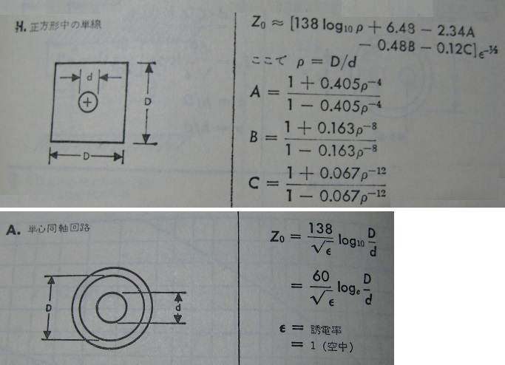
 | 同軸インピーダンス

[ 1 ] | Zo = | 49.878899357 |  |  | (138log10ρ+6.48-2.34A-0.48B-0.12C)e-1/2

 |  | D = | 13.0 | mm | 外部導体
 |  | d = | 6.0 | mm | 内部導体
 |  | e = | 1.0 |  | 誘電率

 |  | ρ= | 2.17 |  | D/d

 |  | A = | 1.0001755 |  | (1+0.405ρ-4)/(1-0.405ρ-4)
 |  | B = | 1.0000000 |  | (1+0.163ρ-8)/(1-0.163ρ-8)
 |  | C = | 1.0000000 |  | (1+0.067ρ-12)/(1-0.067ρ-12)

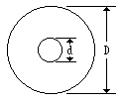
[ 2] | Zo = | 49.91844137 |  |  | (138/√e) *( log10D/d)
 |  |  |  |  | (60/√e)*(lnD/d)

 |  | D = | 13.8 | mm | 外部導体
 |  | d = | 6.0 | mm | 内部導体
 |  | e = | 1.0 |  | 誘電率

電子工学データブックより 近代科学社

